助成金交付申請書（事業所申請用）
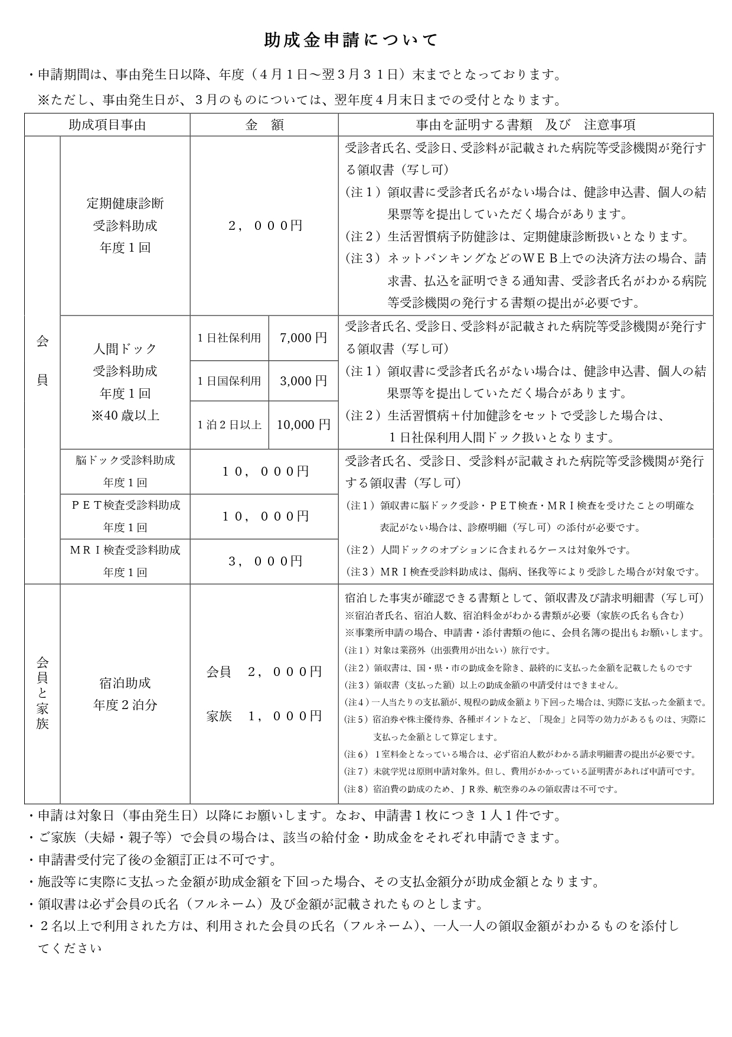
 |  |  |  |  |  |  |  |  |  |  |  |  |  |  |  |  |  |  |  |  | 年 |  | 月 | 日
 |  |  |  | 助成金交付申請書（事業所申請用）
公益財団法人 佐世保市中小企業勤労者福祉サービスセンター 理事長 様
 |  |  |  |  |  |  |  |  |  | 事業所番号
 |  |  |  |  |  |  |  |  |  | 事業所名
 |  |  |  |  |  |  |  |  |  | 代表者氏名 |  |  |  |  |  |  |  |  |  |  |  |  |  | 印

 |  |  |  |  | 申請金額 |  |  |  |  |  |  |  |  |  |  | 円 |  |  |  |  |  |  |  |  | 0

 | 助成金交付申請金額の内訳（助成対象者の名簿を別に添付してください）
 | ※注記：申請金額が助成額を下回る場合は、人数を入力せず手書きで記入をお願いします。
助 成 項 目 |  |  | 申 請 時 記 入 事 項 |  |  |  |  |  |  |  |  |  |  |  |  |  |  |  |  |  |  | 添付資料
定期健康診断 受診料助成 |  |  | 受診年月日 |  |  |  | 年 |  | 月 | 日 | ～ |  | 年 |  | 月 |  | 日 | （ |  | 年度分） |  | 裏面参照
 |  |  | 受診医療機関
 |  |  | 申請人数及び 申 請 額 |  |  | 助成額 |  | 2,000 |  | 円 | × |  | 名 | ＝ |  |  |  |  | 円
人間ドック等 受診料助成 ※人間ドックは満40歳 以上の方が助成の 対象となります |  |  | 受診年月日 |  |  |  | 年 |  | 月 | 日 | ～ |  | 年 |  | 月 |  | 日 | （ |  | 年度分）
 |  |  | 受診医療機関
 |  |  | 申請人数及び 申 請 額 |  |  | 人間ドック |  | 日帰り社保 |  |  | 助成額 | 7,000 |  | 円 | × |  | 名 | ＝ |  |  | 円
 |  |  |  |  |  |  |  | 日帰り国保 |  |  | 助成額 | 3,000 |  | 円 | × |  | 名 | ＝ |  |  | 円
 |  |  |  |  |  |  |  | １泊２日以上 |  |  | 助成額 | 10,000 |  | 円 | × |  | 名 | ＝ |  |  | 円
 |  |  |  |  |  | 脳 ド ッ ク |  |  |  |  | 助成額 | 10,000 |  | 円 | × |  | 名 | ＝ |  |  | 円
 |  |  |  |  |  | Ｐ Ｅ Ｔ 検 査 |  |  |  |  | 助成額 | 10,000 |  | 円 | × |  | 名 | ＝ |  |  | 円
 |  |  |  |  |  | Ｍ Ｒ Ｉ 検 査 |  |  |  |  | 助成額 | 3,000 |  | 円 | × |  | 名 | ＝ |  |  | 円

助 成 項 目 |  |  | 申 請 時 記 入 事 項 |  |  |  |  |  |  |  |  |  |  |  |  |  |  |  |  |  |  | 添付資料
宿泊助成 ※業務による宿泊を除く |  |  | 宿泊期間 |  |  |  | 年 |  | 月 | 日 | ～ |  | 年 |  | 月 |  | 日 | （ |  | 年度分） |  | 裏面参照
 |  |  | 申請人数 |  |  | 会 員 |  |  | （2,000円） |  | × |  | 名 | × |  | 泊 | = |  |  |  | 円
 |  |  |  |  |  | 登録家族 |  |  | （1,000円） |  | × |  | 名 | × |  | 泊 | = |  |  |  | 円

4
 |  | 助成金の受領方法を希望する欄に○印を記入してください。
受領方法 |  | 振込 希望 口座 | 振込依頼書（上記給付金の受領について、下記口座に振込んでください。）
 |  |  | 金融機関 |  |  |  |  |  |  |  |  |  |  | 本・支店名 |  |  |  |  |  |  |  |  |  | 店

 |  |  | 口座の種類 |  |  |  |  |  |  |  |  |  |  | 口座番号
 |  |  | フリガナ
 |  |  | 口座名義
 |  | 登録口座 | ※すでに登録されている口座へお振込みいたします

 |  |  |  |  |  |  |  |  |  |  |  |  |  |  |  |  |  |  |  |  | 受付印
 |  |  |  |  |  |  |  |  |  |  | 発議日 |  |  |  | 年 |  | 月 |  | 日
 |  |  |  |  |  |  |  |  |  |  | 決裁日 |  |  |  | 年 |  | 月 |  | 日

